圖表索引
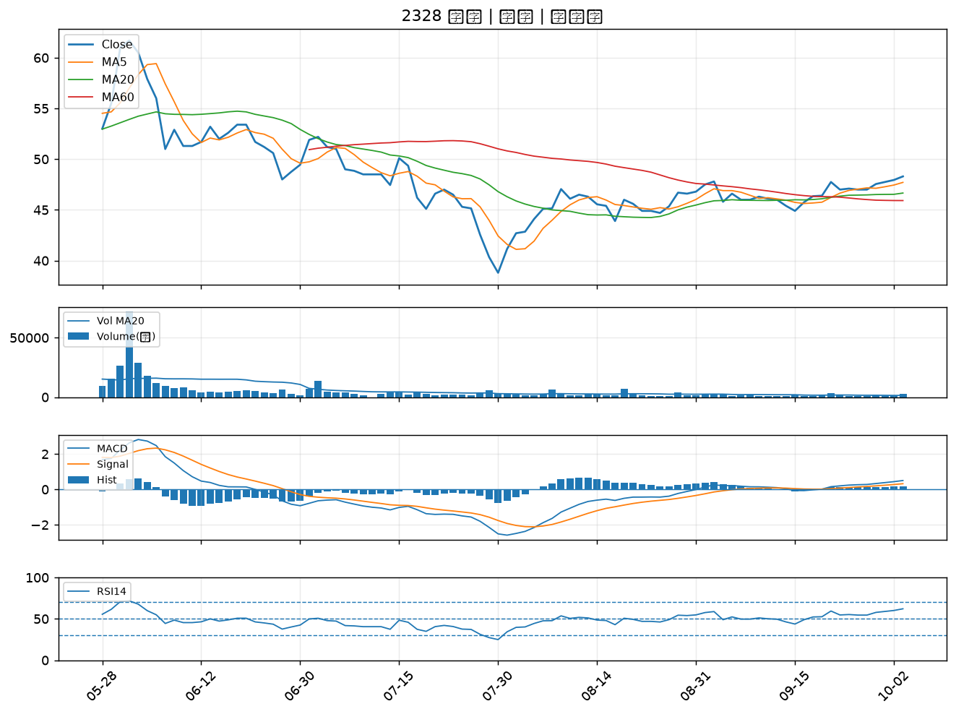
股票代號 | 股票名稱 | 市場 | 買進觀察分級 | 主力突破分數 | 圖表路徑
8358 | 金居 | 上櫃 | A級 | 7 | output/charts/20261005/8358_金居.png
1714 | 和桐 | 上市 | A級 | 6 | output/charts/20261005/1714_和桐.png
8111 | 立碁 | 上櫃 | A級 | 6 | output/charts/20261005/8111_立碁.png
6274 | 台燿 | 上櫃 | A級 | 6 | output/charts/20261005/6274_台燿.png
6152 | 百一 | 上市 | A級 | 6 | output/charts/20261005/6152_百一.png
6187 | 萬潤 | 上櫃 | A級 | 6 | output/charts/20261005/6187_萬潤.png
5469 | 瀚宇博 | 上市 | A級 | 6 | output/charts/20261005/5469_瀚宇博.png
5452 | 佶優 | 上櫃 | A級 | 6 | output/charts/20261005/5452_佶優.png
5521 | 工信 | 上市 | A級 | 6 | output/charts/20261005/5521_工信.png
1773 | 勝一 | 上市 | A級 | 6 | output/charts/20261005/1773_勝一.png
9933 | 中鼎 | 上市 | A級 | 6 | output/charts/20261005/9933_中鼎.png
6209 | 今國光 | 上市 | A級 | 5 | output/charts/20261005/6209_今國光.png
2376 | 技嘉 | 上市 | A級 | 5 | output/charts/20261005/2376_技嘉.png
6190 | 萬泰科 | 上櫃 | A級 | 5 | output/charts/20261005/6190_萬泰科.png
3014 | 聯陽 | 上市 | A級 | 5 | output/charts/20261005/3014_聯陽.png
8070 | 長華* | 上市 | A級 | 5 | output/charts/20261005/8070_長華*.png
4949 | 有成精密 | 上市 | A級 | 5 | output/charts/20261005/4949_有成精密.png
8021 | 尖點 | 上市 | A級 | 5 | output/charts/20261005/8021_尖點.png
1711 | 永光 | 上市 | A級 | 4 | output/charts/20261005/1711_永光.png
2308 | 台達電 | 上市 | A級 | 4 | output/charts/20261005/2308_台達電.png
2302 | 麗正 | 上市 | A級 | 4 | output/charts/20261005/2302_麗正.png
3498 | 陽程 | 上櫃 | A級 | 4 | output/charts/20261005/3498_陽程.png
6742 | 澤米 | 上市 | A級 | 4 | output/charts/20261005/6742_澤米.png
6715 | 嘉基 | 上市 | A級 | 4 | output/charts/20261005/6715_嘉基.png
2492 | 華新科 | 上市 | A級 | 4 | output/charts/20261005/2492_華新科.png
5425 | 台半 | 上櫃 | A級 | 4 | output/charts/20261005/5425_台半.png
3715 | 定穎投控 | 上市 | A級 | 4 | output/charts/20261005/3715_定穎投控.png
6548 | 長科* | 上櫃 | A級 | 4 | output/charts/20261005/6548_長科*.png
6197 | 佳必琪 | 上市 | A級 | 4 | output/charts/20261005/6197_佳必琪.png
2328 | 廣宇 | 上市 | A級 | 4 | output/charts/20261005/2328_廣宇.png

8358 金居｜A級
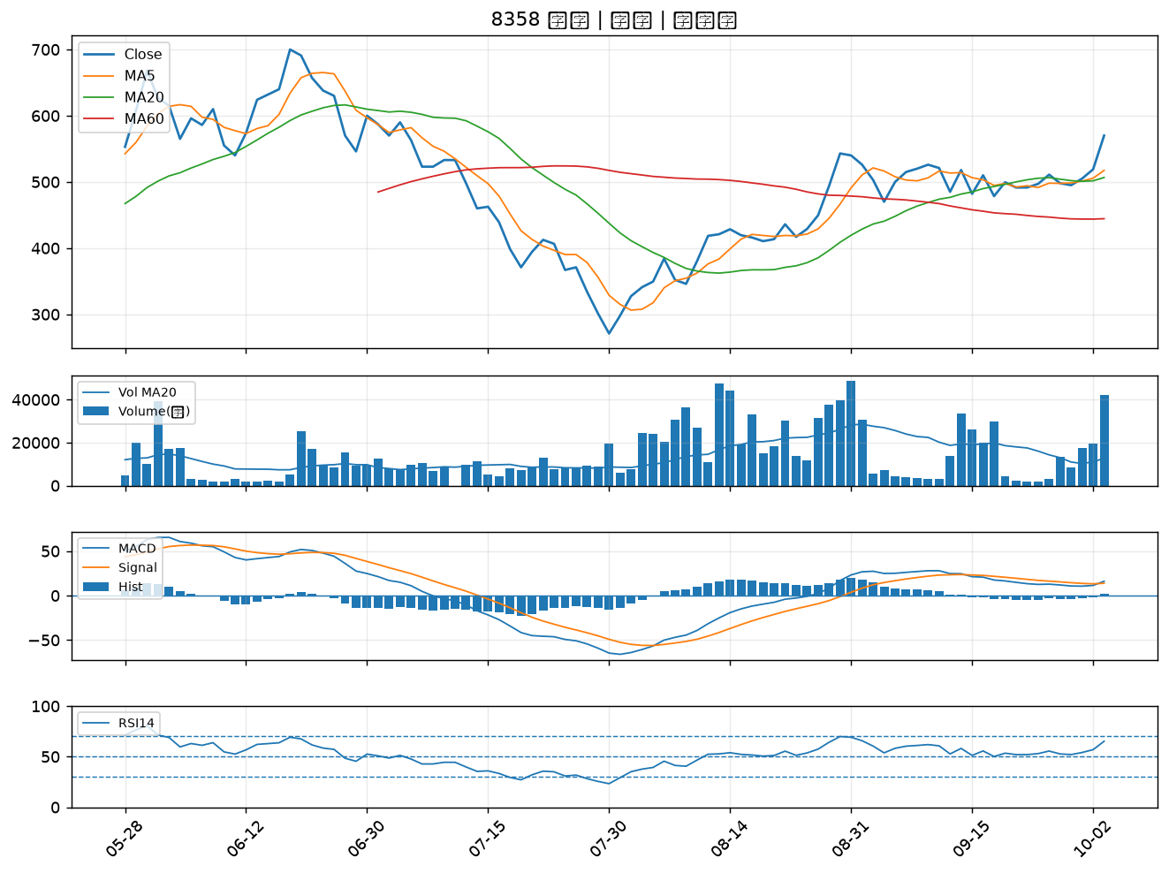

1714 和桐｜A級
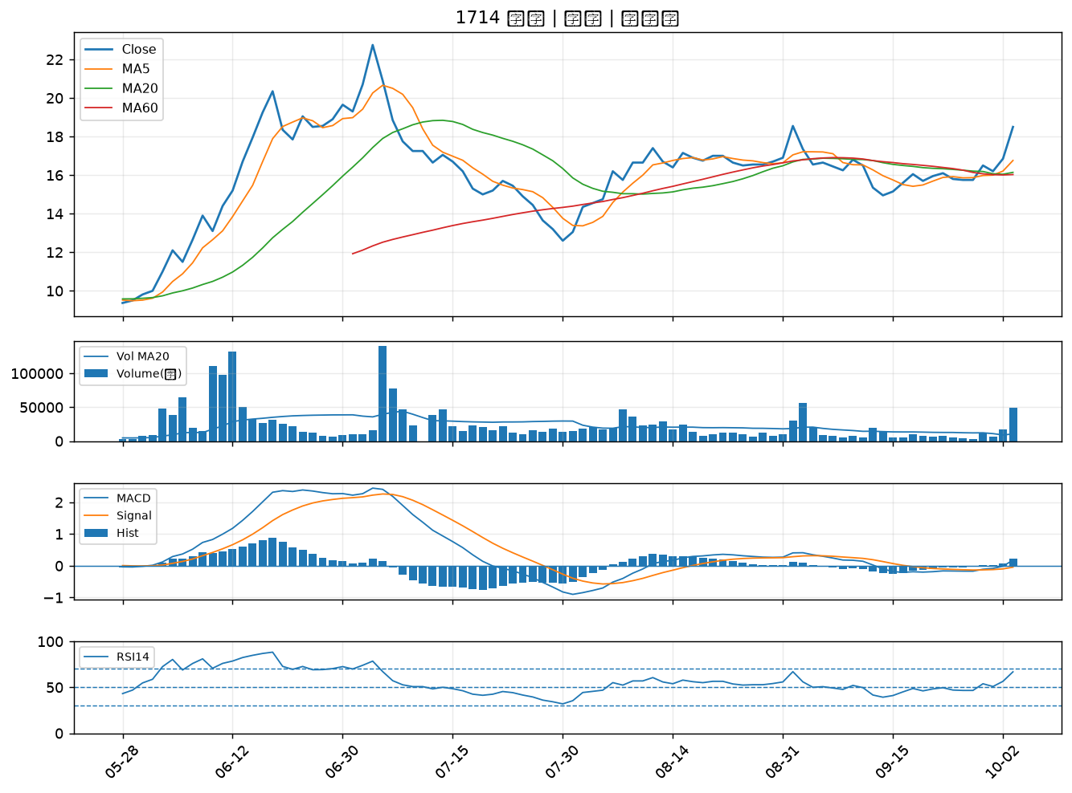

8111 立碁｜A級
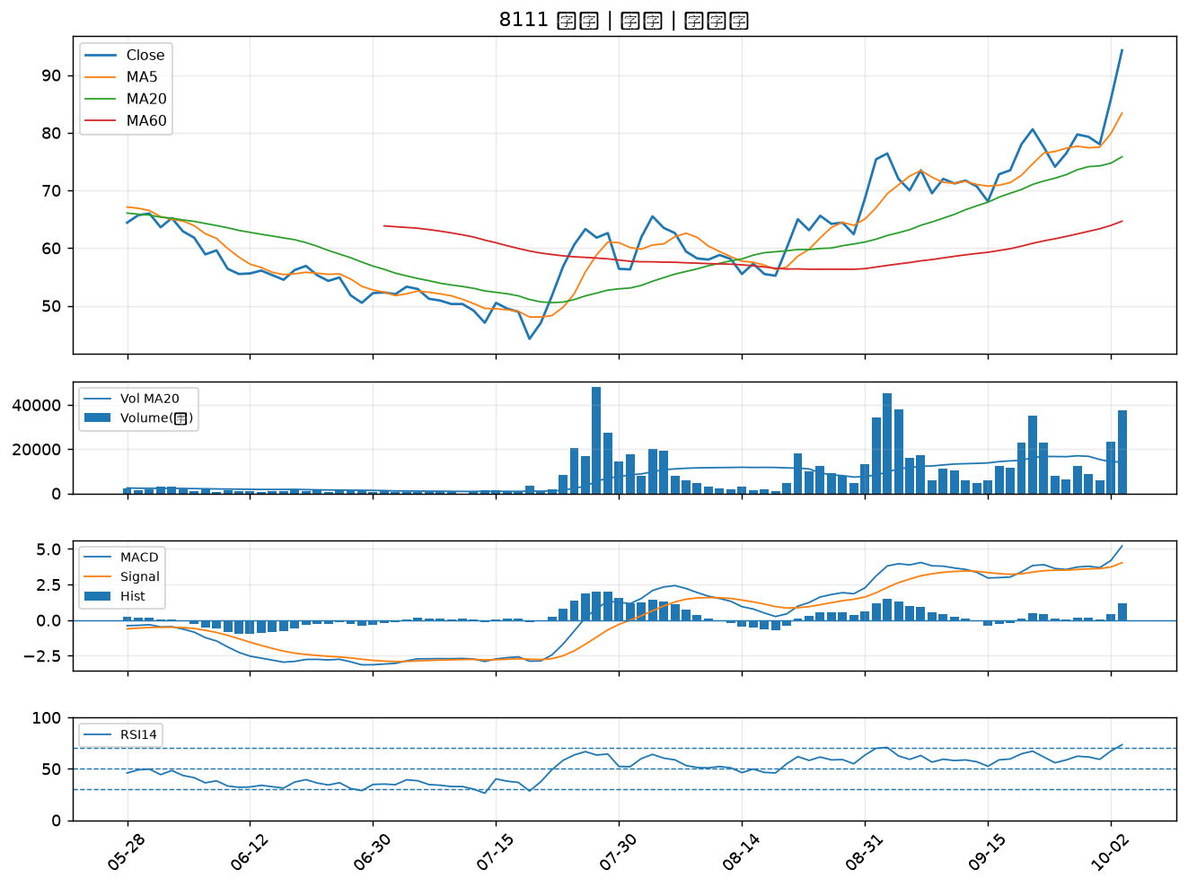

6274 台燿｜A級
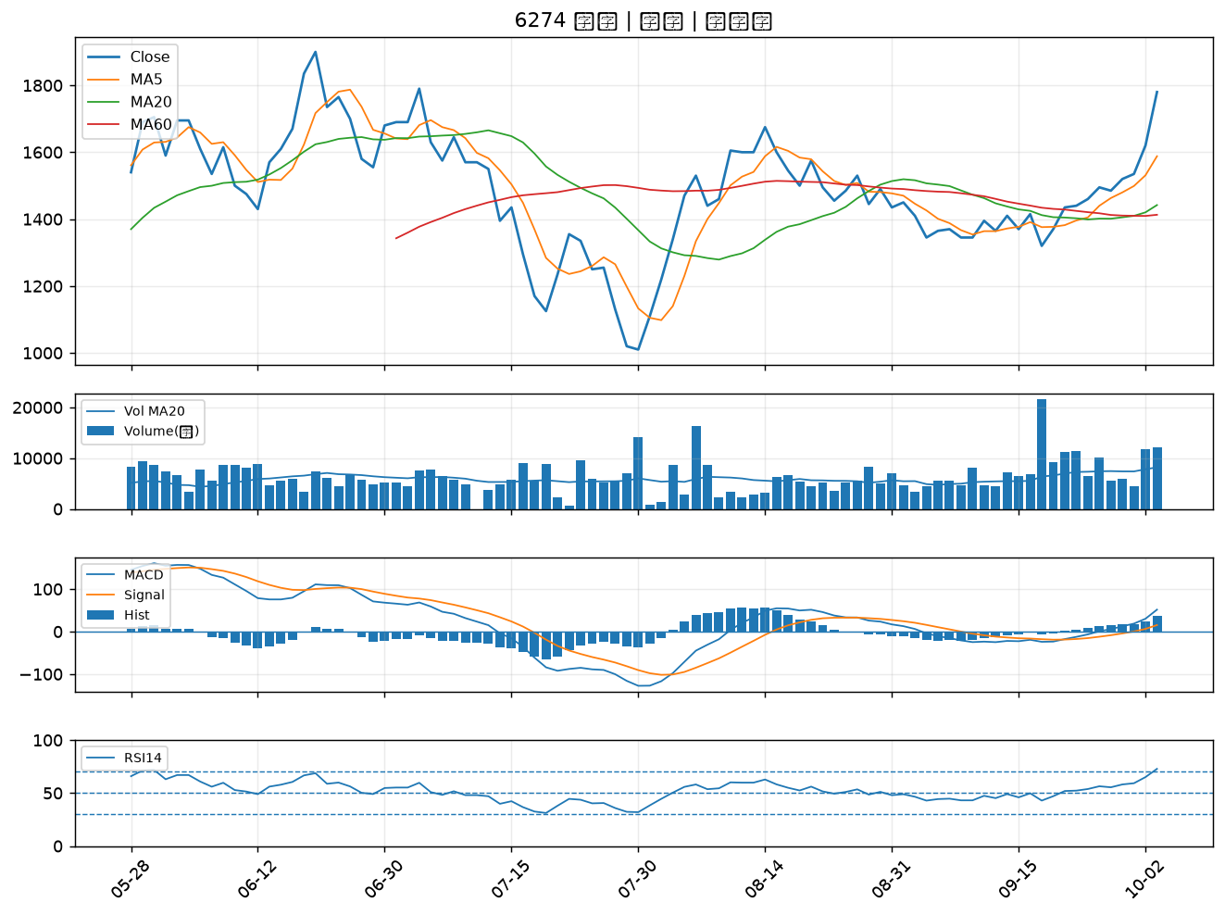

6152 百一｜A級
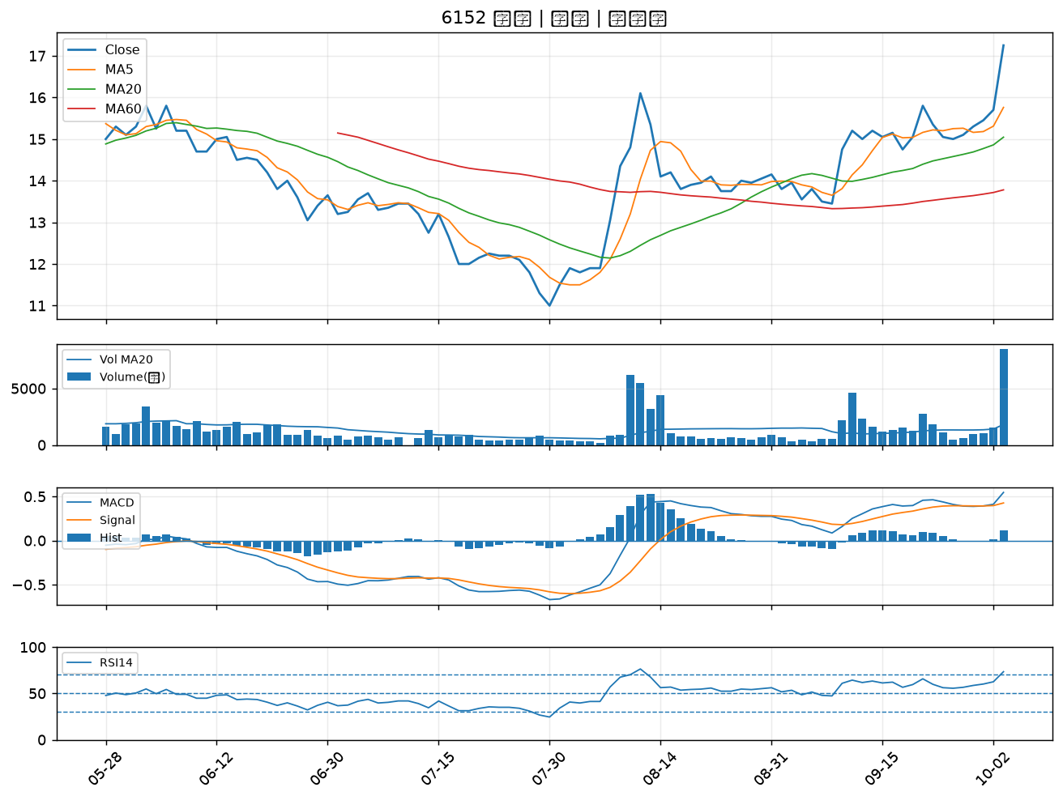

6187 萬潤｜A級
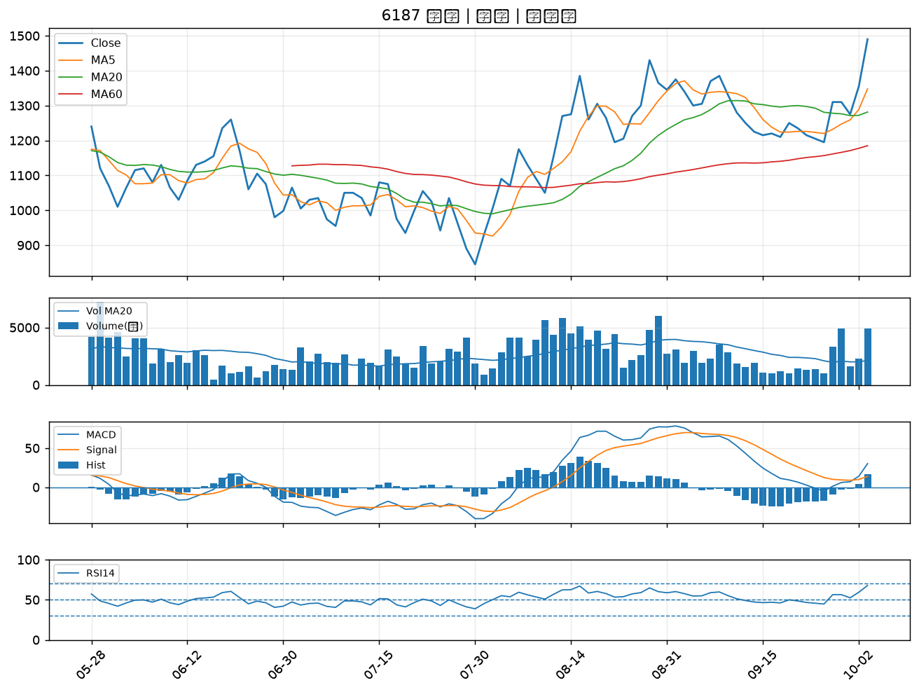

5469 瀚宇博｜A級
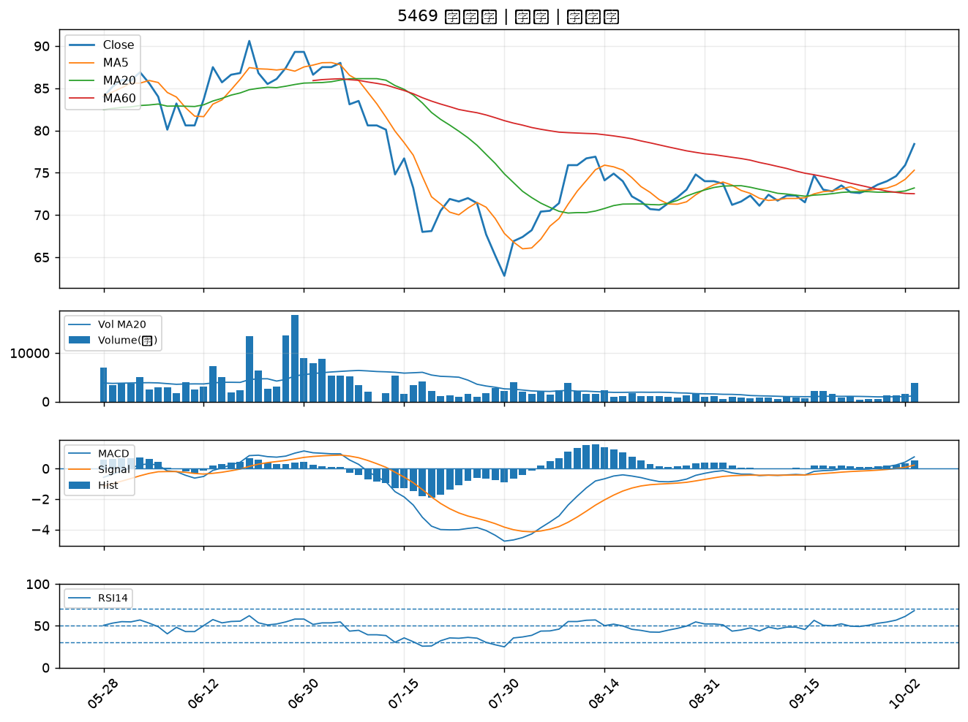

5452 佶優｜A級
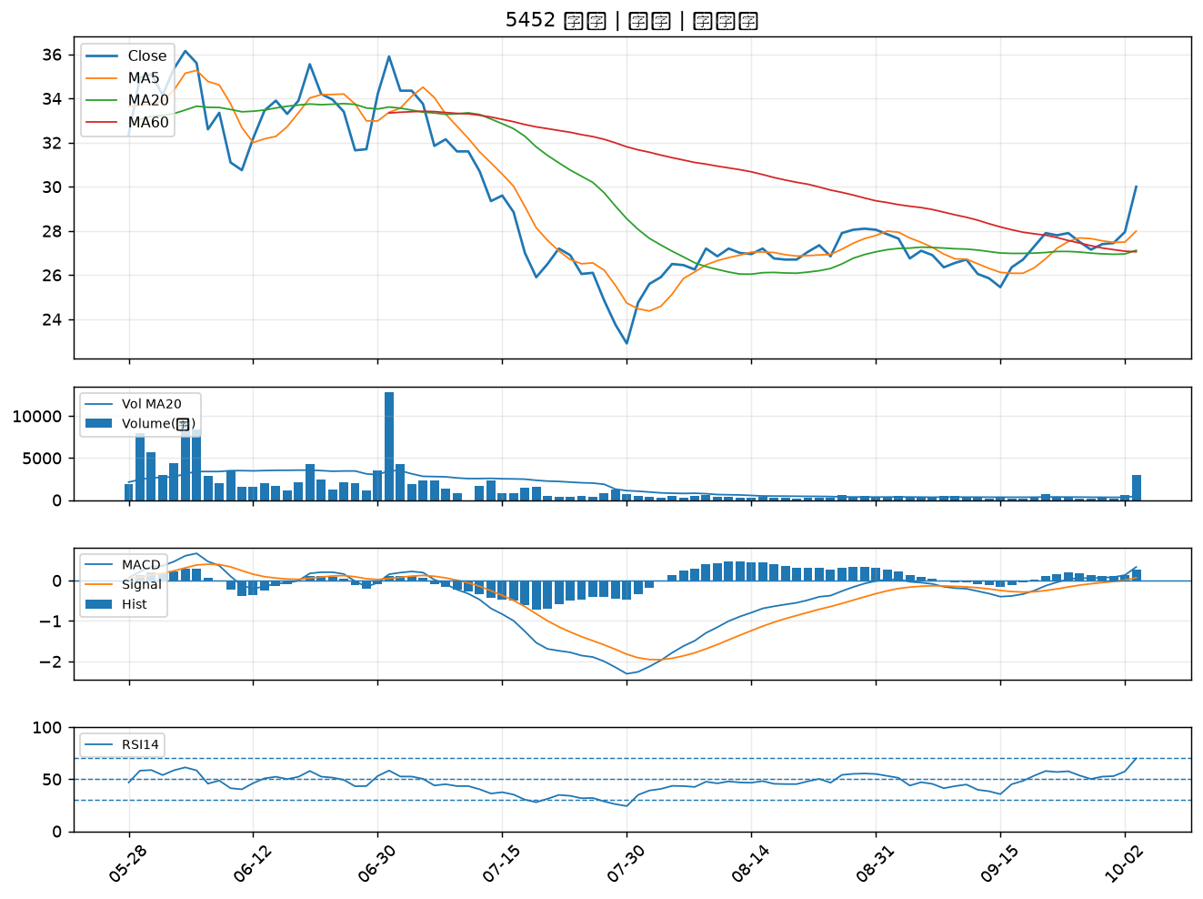

5521 工信｜A級
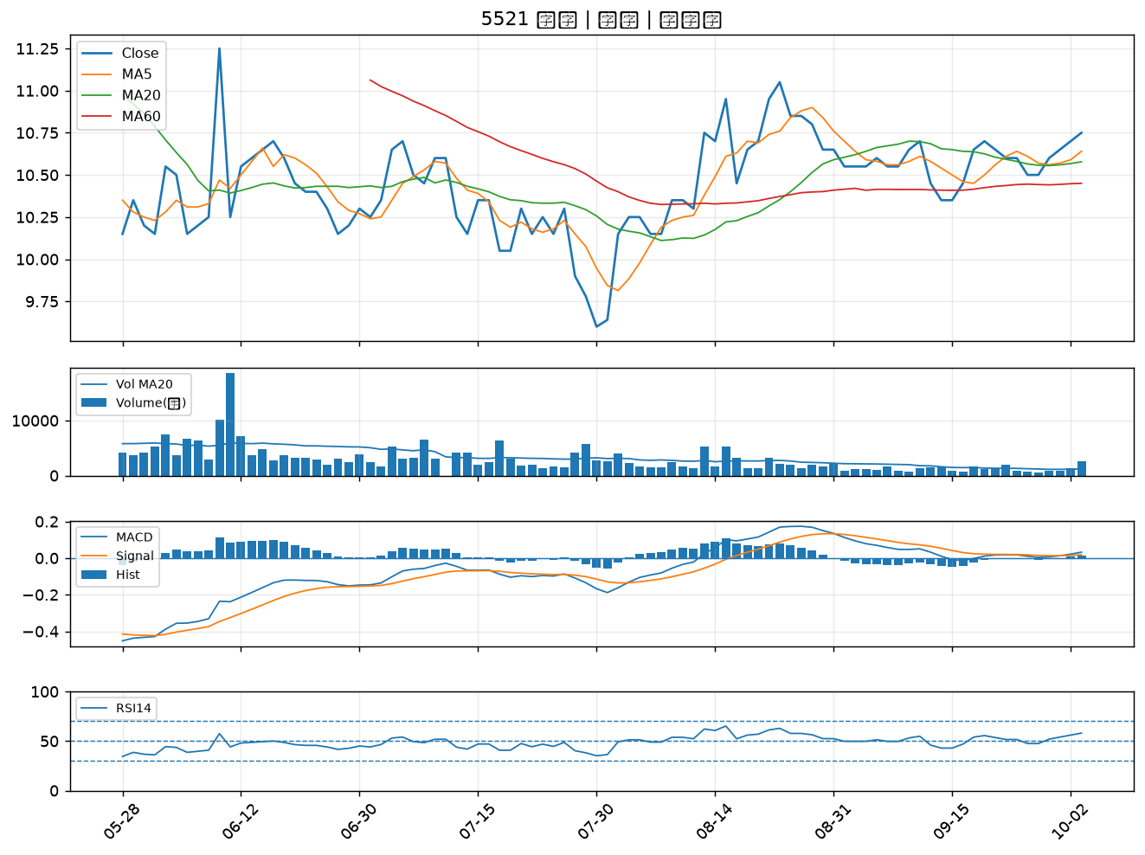

1773 勝一｜A級
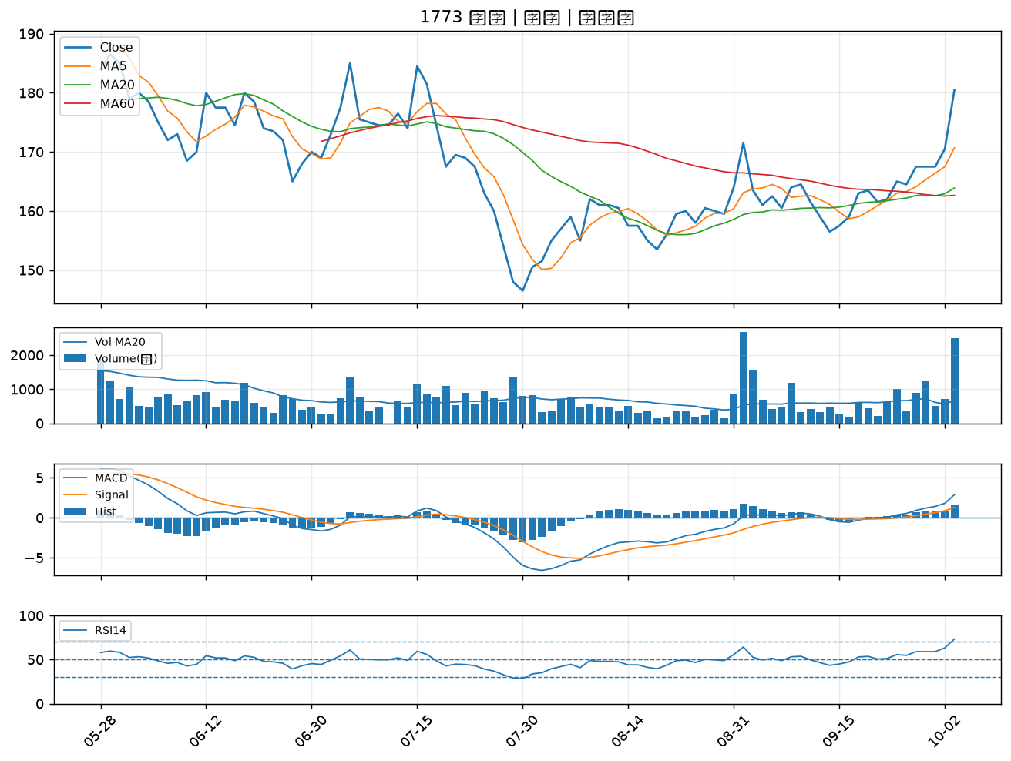

9933 中鼎｜A級
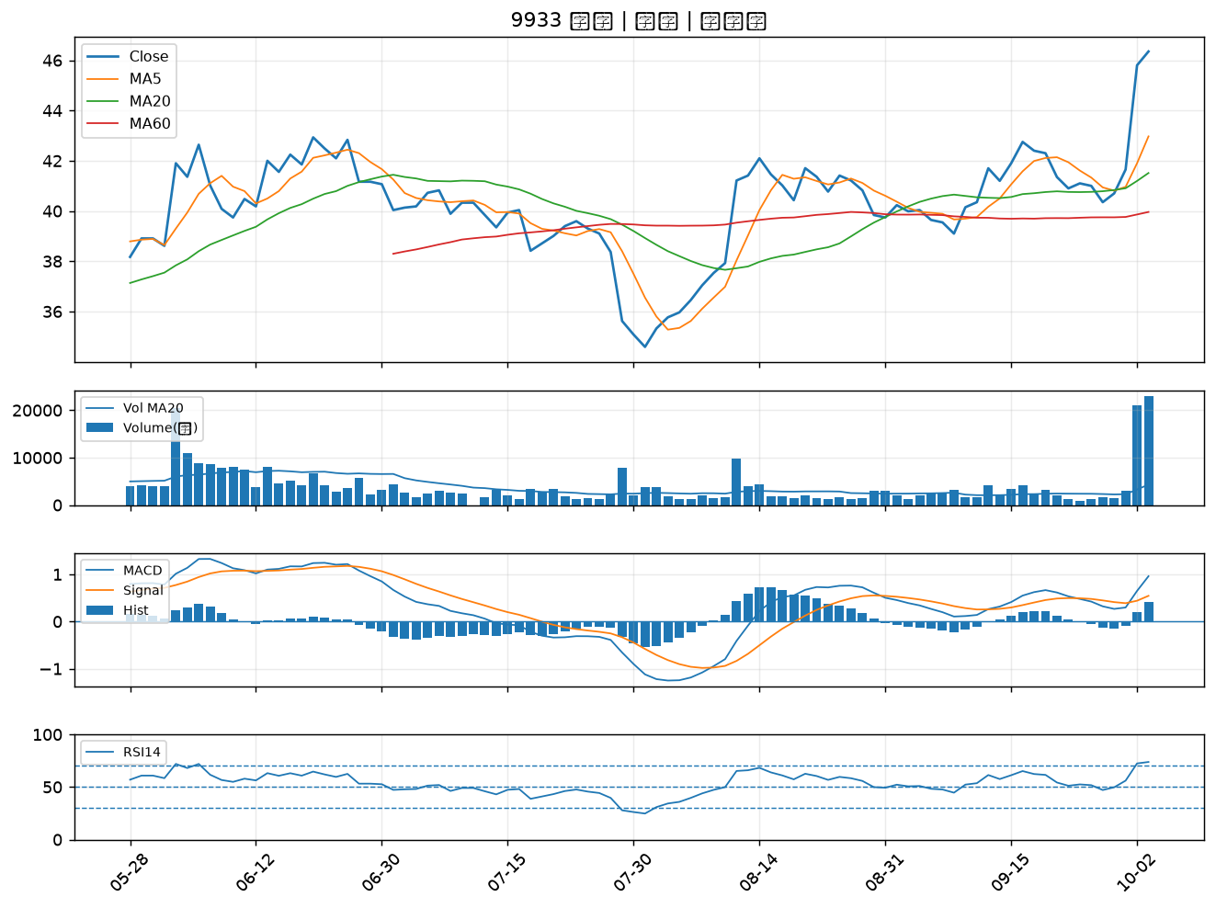

6209 今國光｜A級
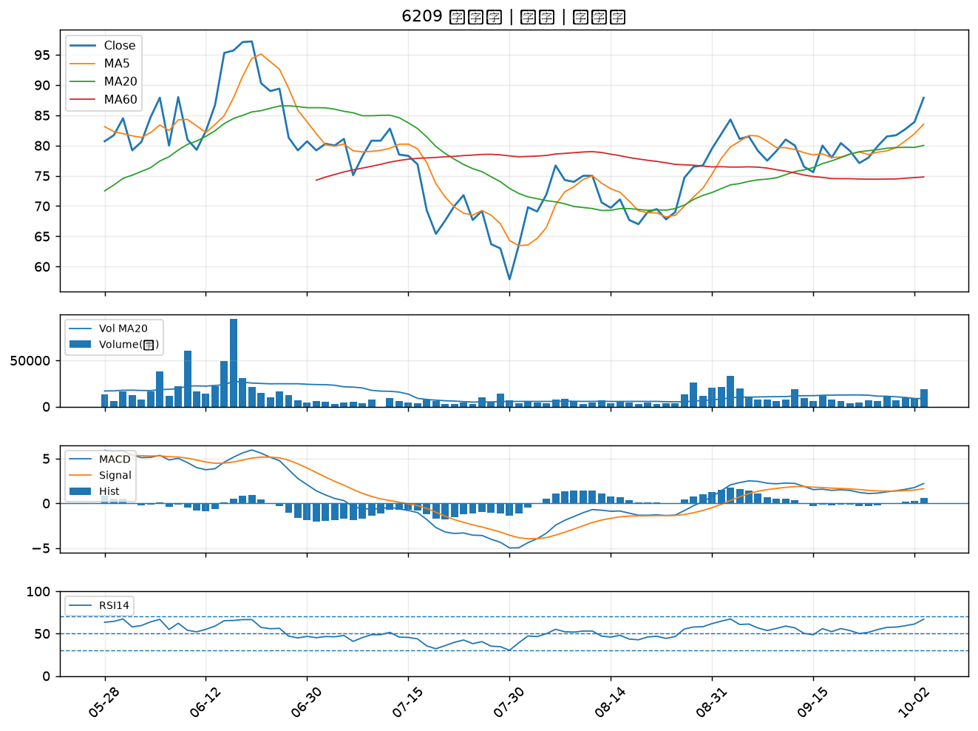

2376 技嘉｜A級
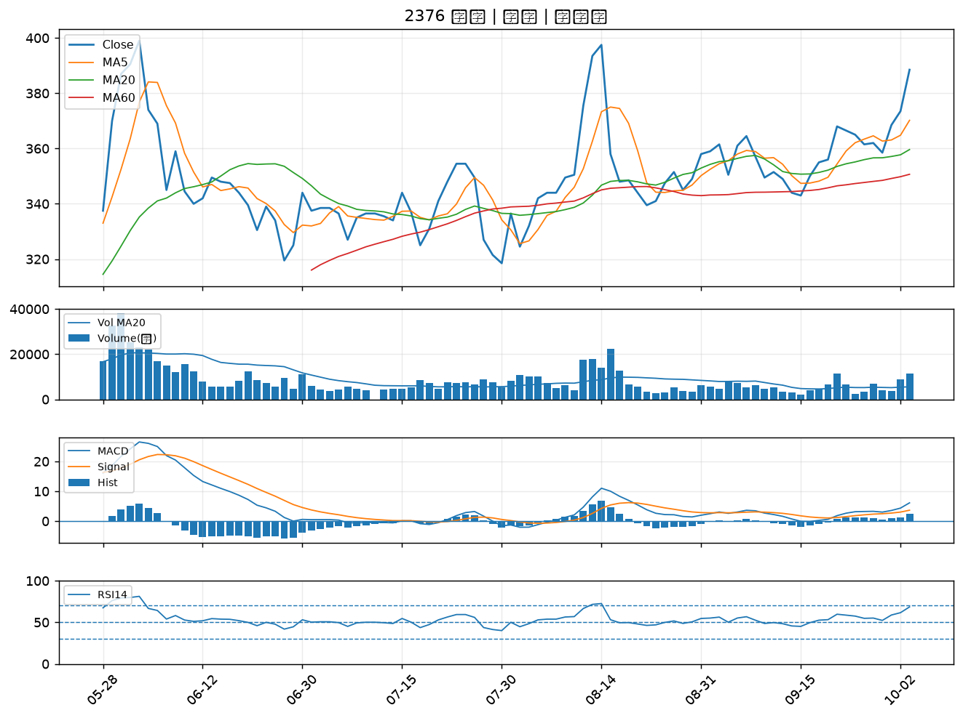

6190 萬泰科｜A級
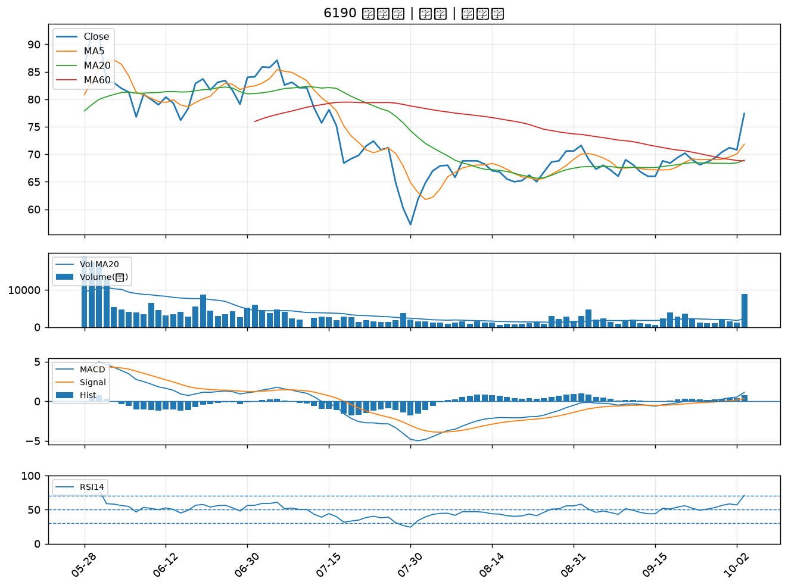

3014 聯陽｜A級
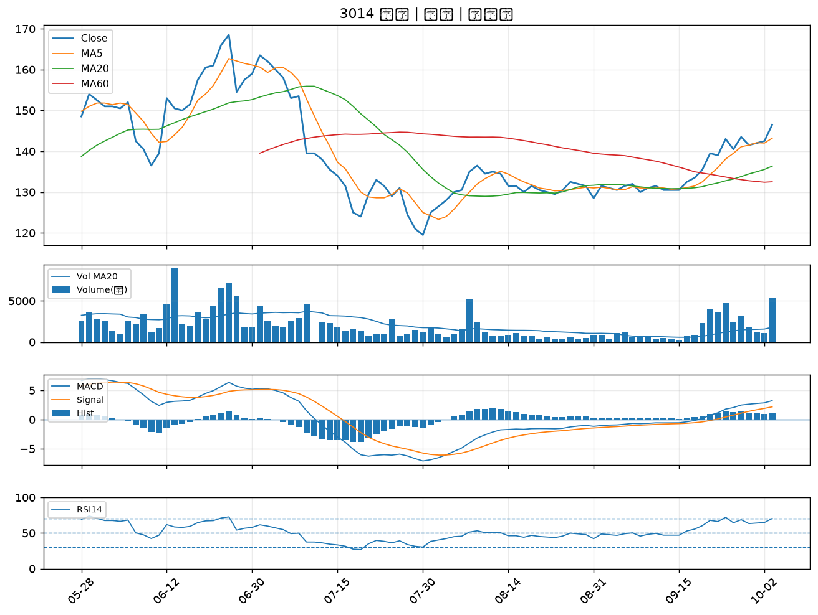

8070 長華*｜A級
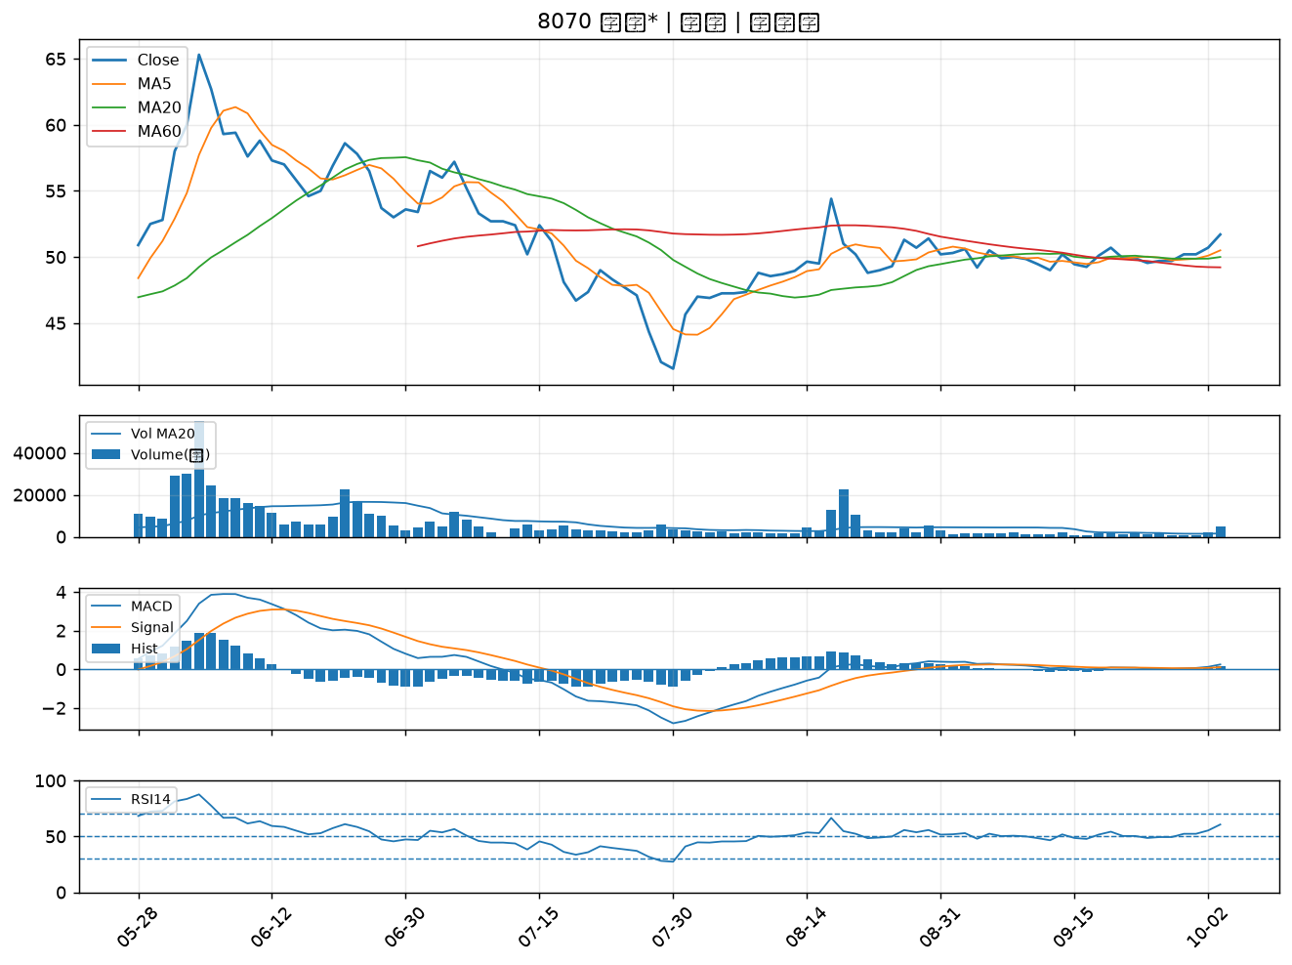

4949 有成精密｜A級
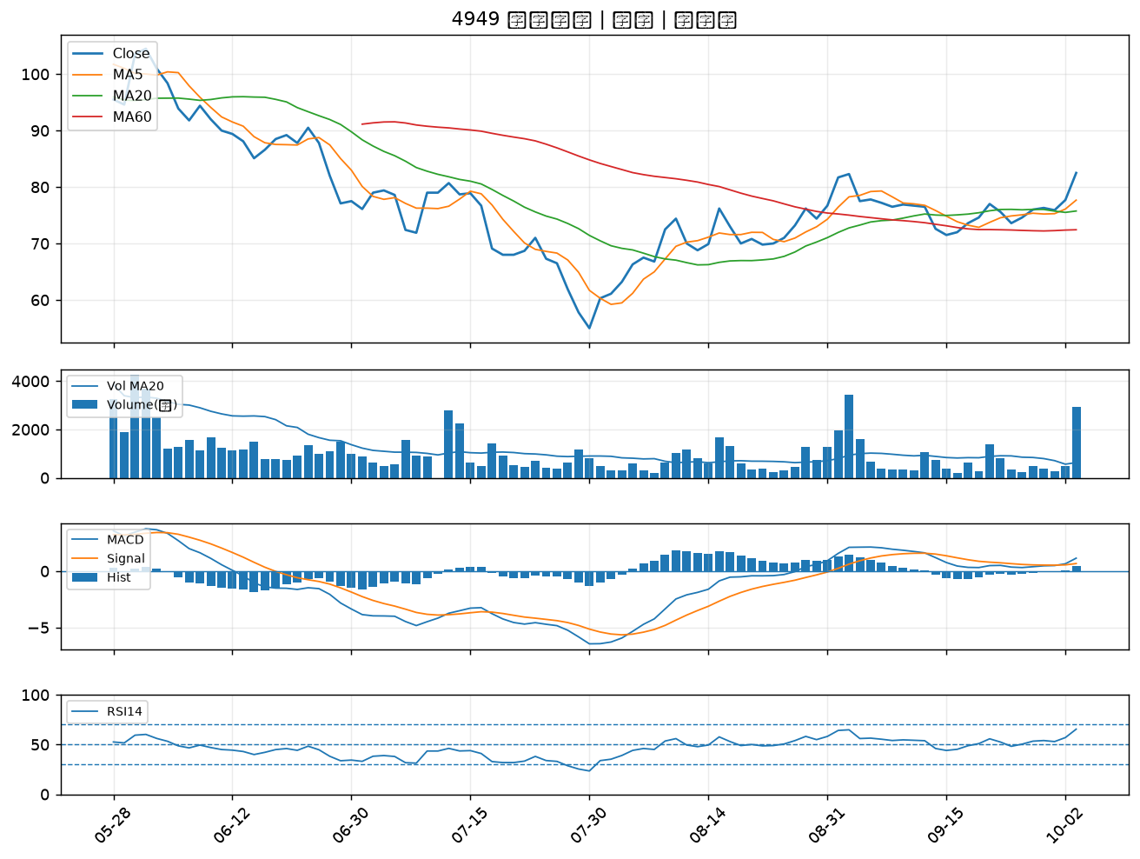

8021 尖點｜A級
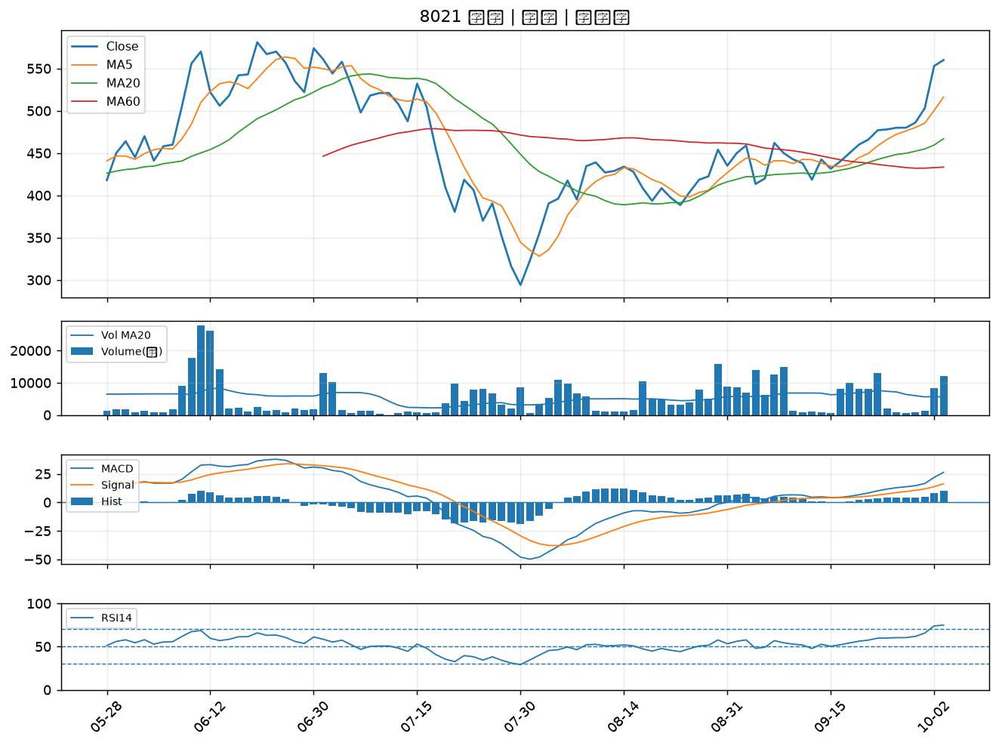

1711 永光｜A級
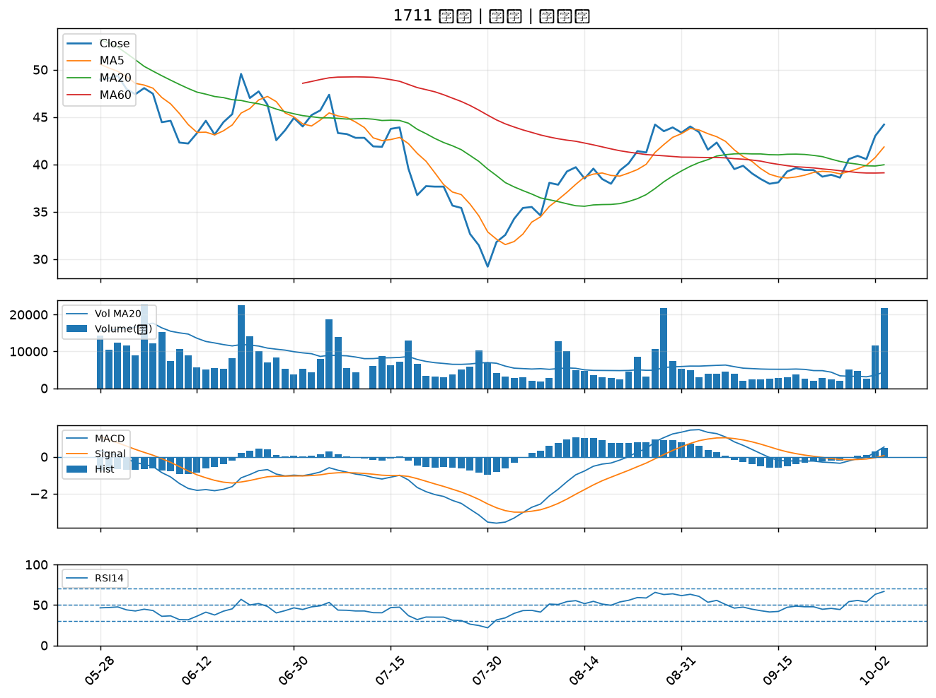

2308 台達電｜A級
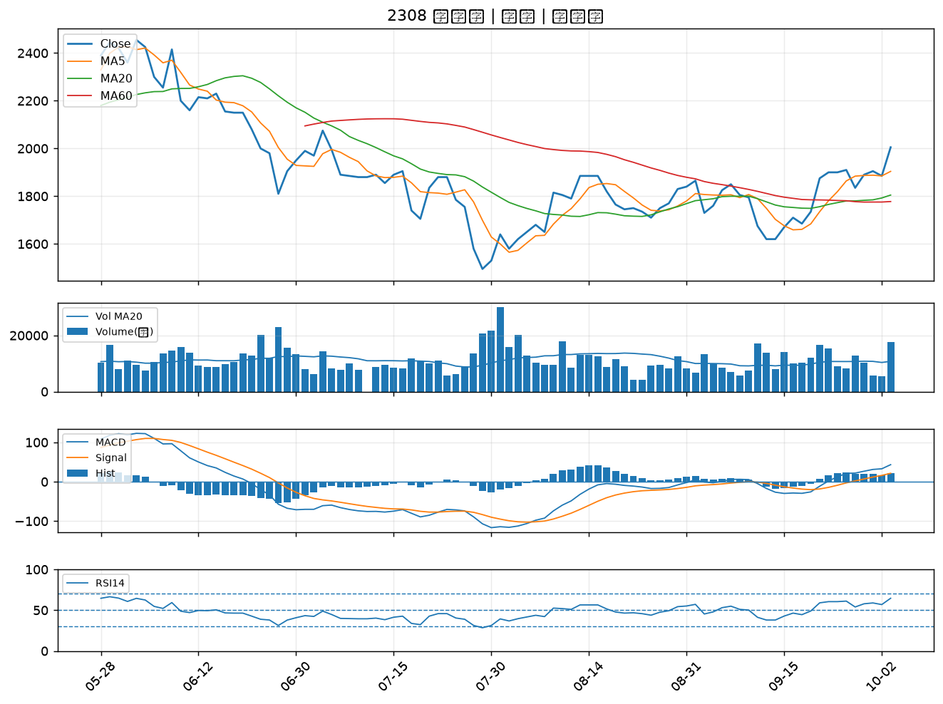

2302 麗正｜A級
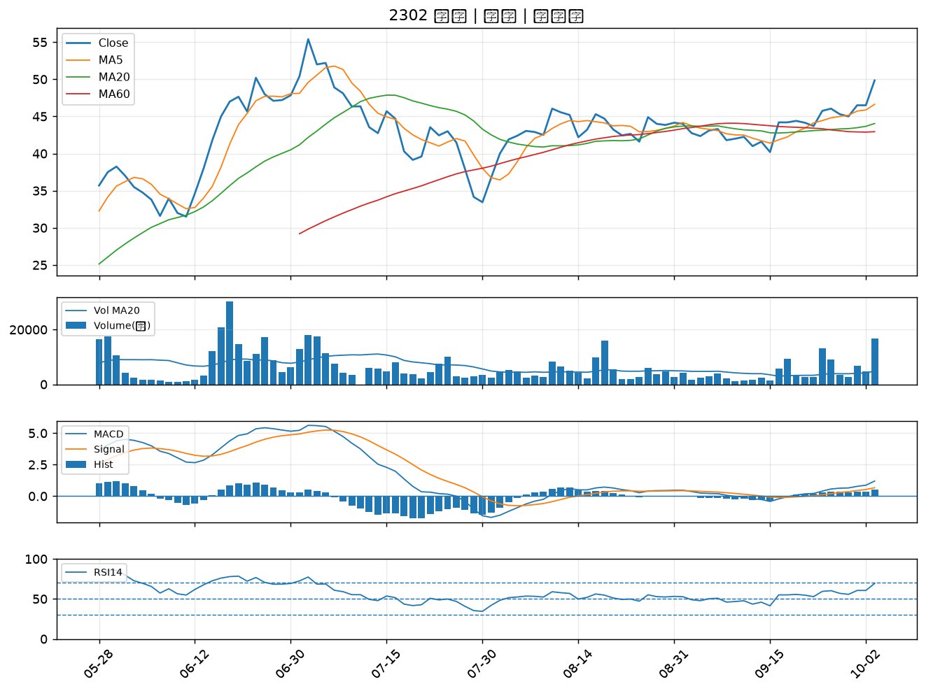

3498 陽程｜A級
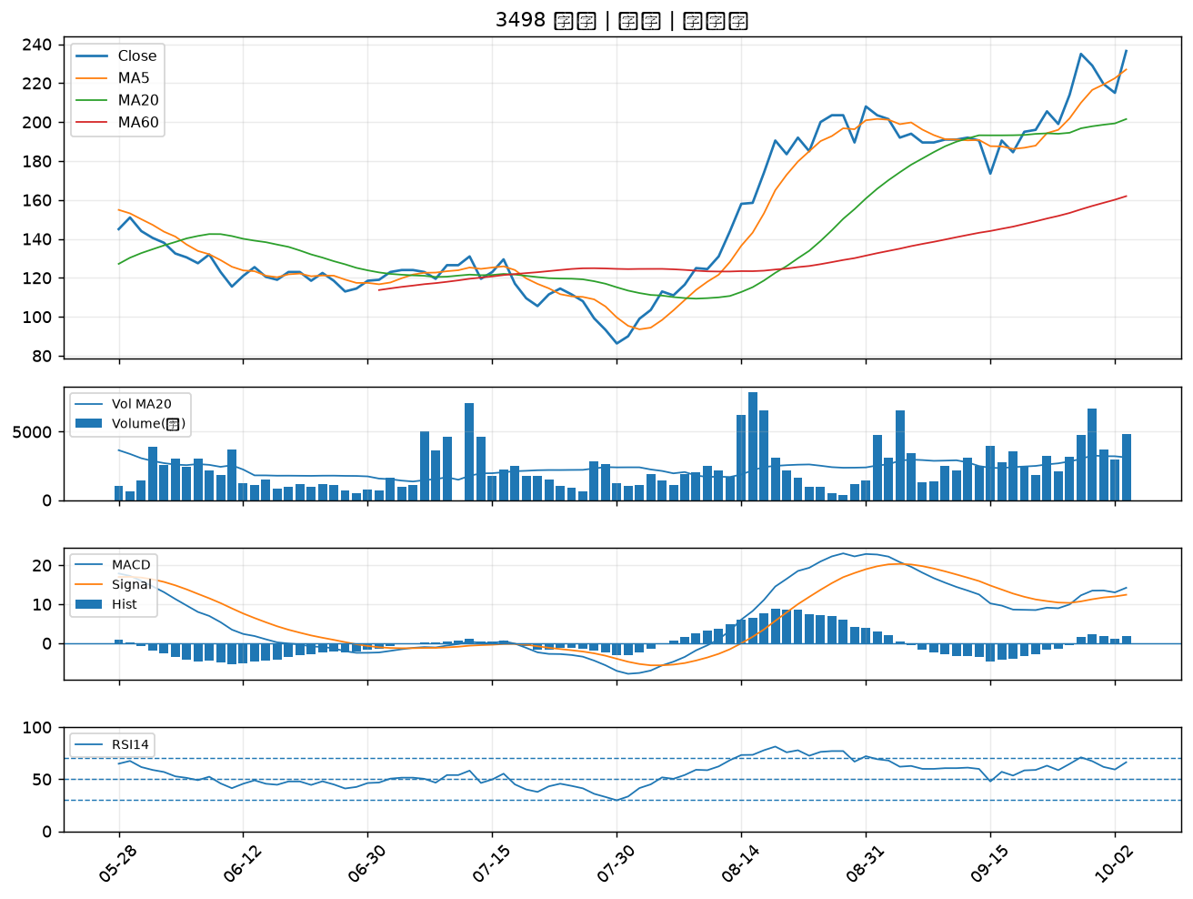

6742 澤米｜A級
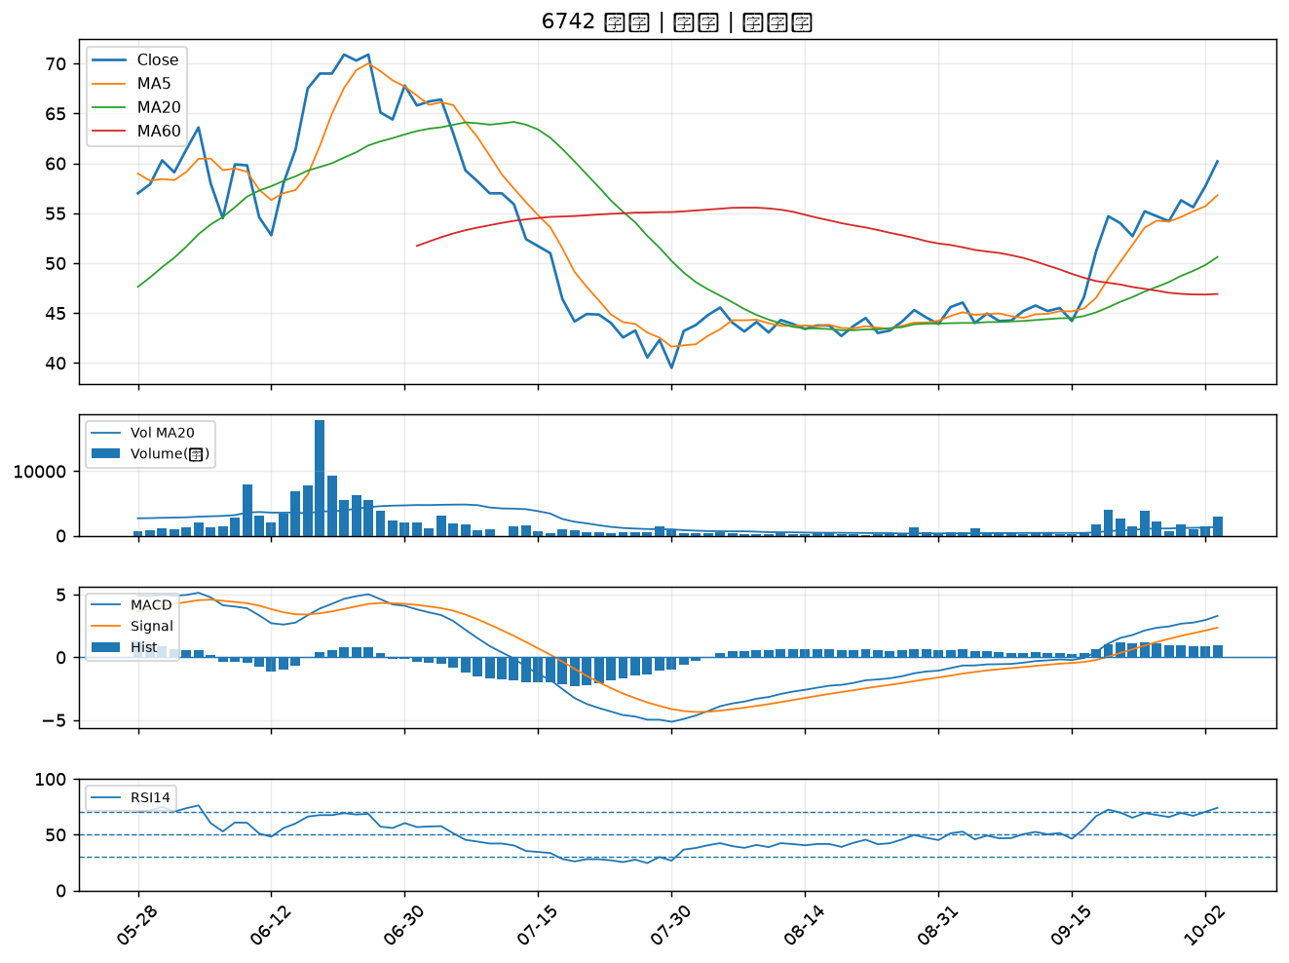

6715 嘉基｜A級
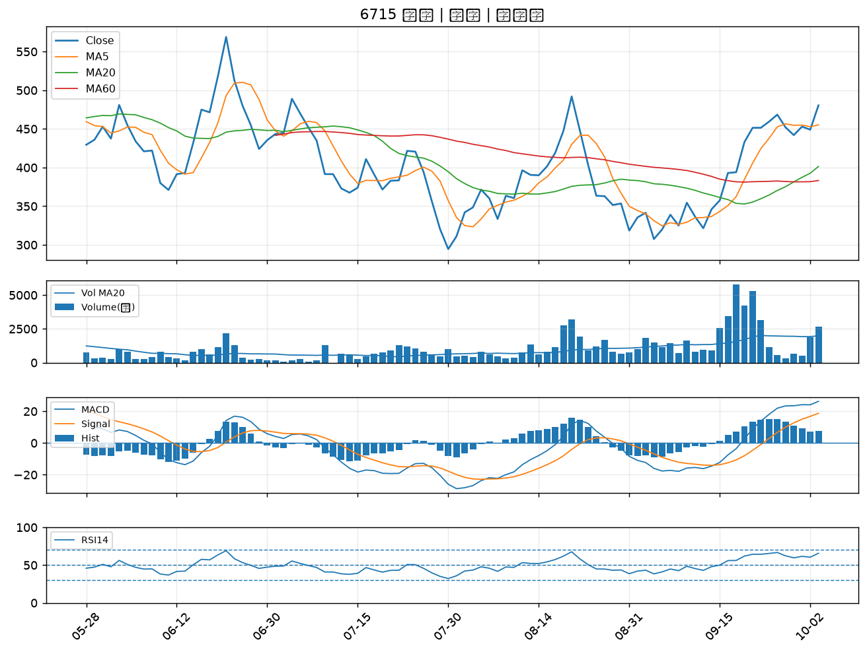

2492 華新科｜A級
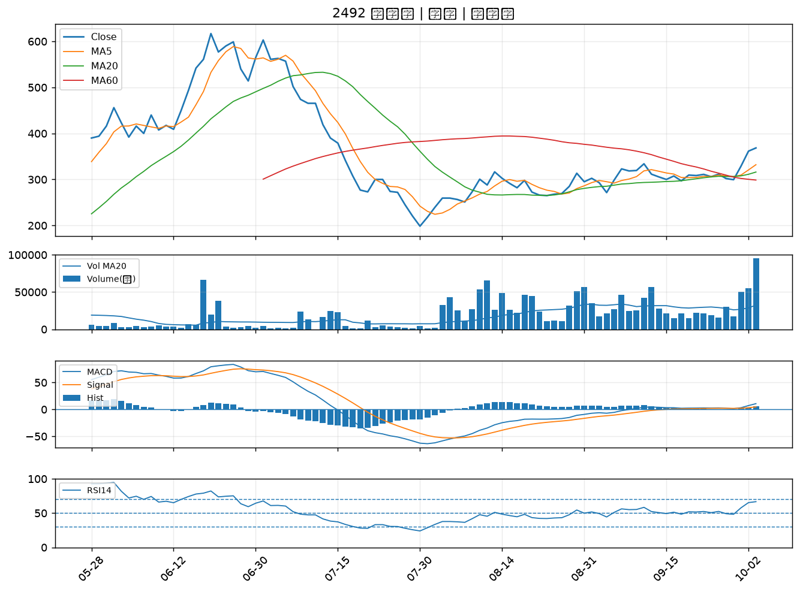

5425 台半｜A級
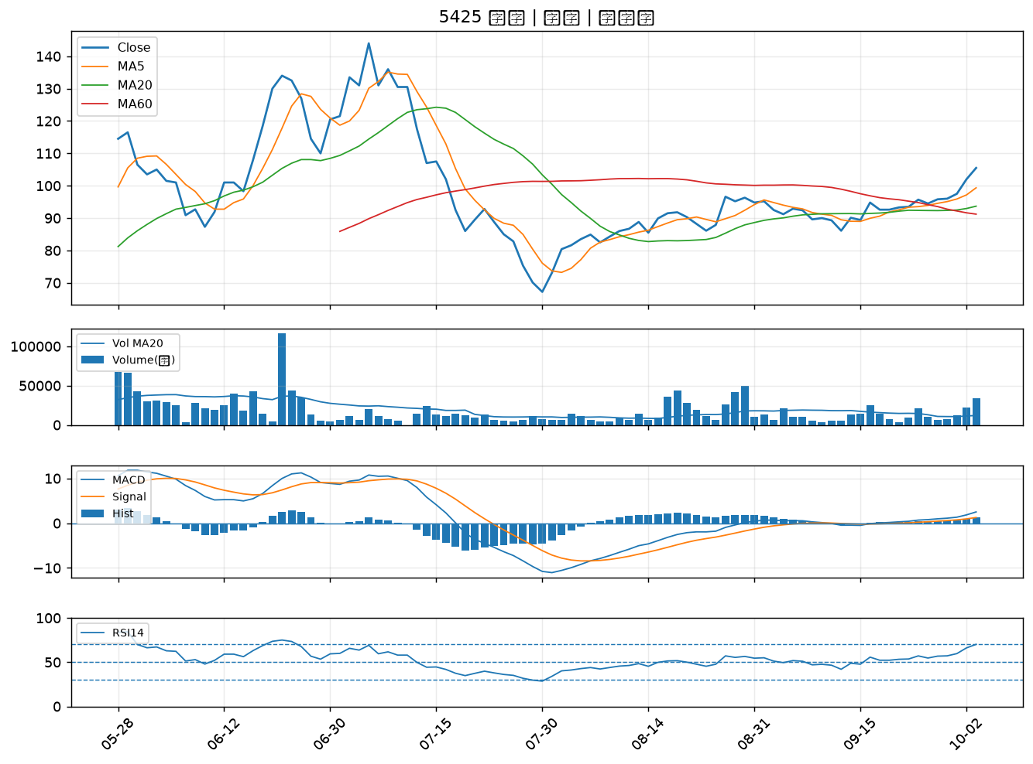

3715 定穎投控｜A級
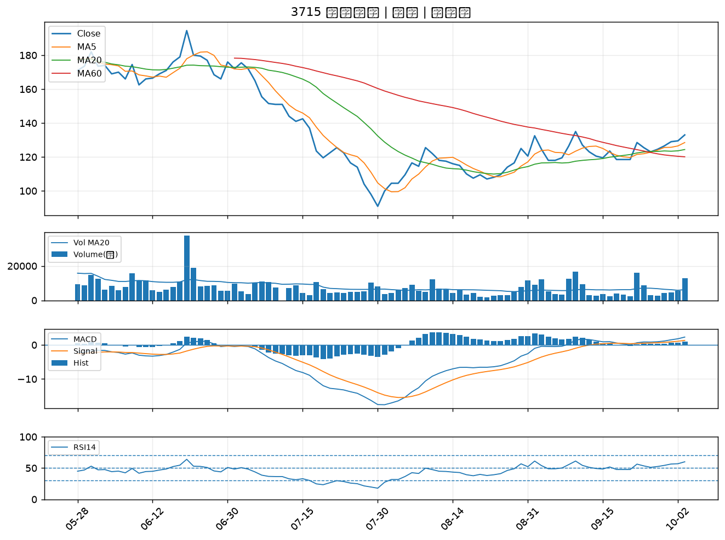

6548 長科*｜A級
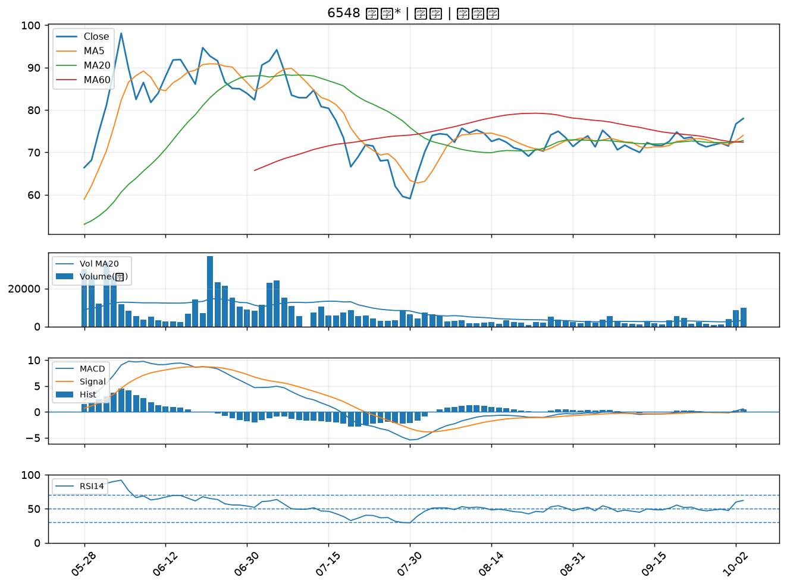

6197 佳必琪｜A級
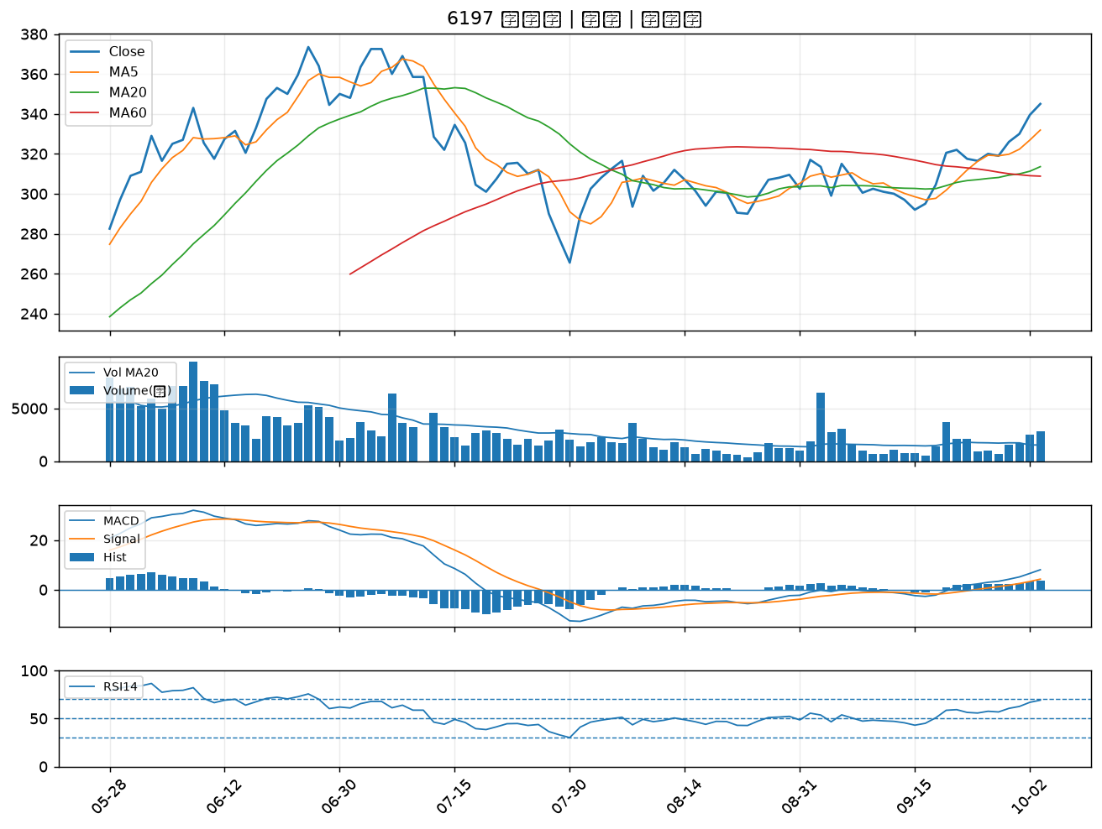

2328 廣宇｜A級

